Тест-кейсы на раздел "Наш блог"
№ п.п. / Название | Предусловие | Шаги | Тестовые данные | Ожидаемый результат
1. Отображение блока "Наш блог" | открыта страница https://test-stand.gb.ru/seminar_stands/foodbuzz/index.html | 1. Проскроллить страницу до блока "Наш блог" |  | Отображение блока "Наш блог"
Результат
passed

Комментарий

№ п.п. / Название | Предусловие | Шаги | Тестовые данные | Ожидаемый результат
2. Отображение раздела "Последние новости" в блоке "Наш блог" | открыта страница https://test-stand.gb.ru/seminar_stands/foodbuzz/index.html | 1. Проскроллить страницу до блока "Наш блог" |  | Отображение раздела "Последние новости" под блоком "Наш блог"
Результат
passed

Комментарий

№ п.п. / Название | Предусловие | Шаги | Тестовые данные | Ожидаемый результат
3. В блоке "Наш блог" отображаются 3 последние новости в виде карточек | открыта страница https://test-stand.gb.ru/seminar_stands/foodbuzz/index.html | 1. Проскроллить страницу до блока "Наш блог" |  | Отображение трёх новостных карточек в разделе "Последние новости"
Результат
passed

Комментарий

№ п.п. / Название | Предусловие | Шаги | Тестовые данные | Ожидаемый результат
4. Карточка содержит изображение. | открыта страница https://test-stand.gb.ru/seminar_stands/foodbuzz/index.html | 1. Проскроллить страницу до блока "Наш блог" |  | Отображение изображения в карточке.
Результат
passed

Комментарий

№ п.п. / Название | Предусловие | Шаги | Тестовые данные | Ожидаемый результат
5. Изображение в карточке увиличивается при наведении курсора. | открыта страница https://test-stand.gb.ru/seminar_stands/foodbuzz/index.html | 1. Проскроллить страницу до блока "Наш блог" |  | Увеличение изображения в карточке.
Результат |  | 2. Навести курсор на изображение карточки.
passed

Комментарий

№ п.п. / Название | Предусловие | Шаги | Тестовые данные | Ожидаемый результат
6. Клик по изображению ведёт на развёрнутое описание новости, указанной в превью (карточке) | открыта страница https://test-stand.gb.ru/seminar_stands/foodbuzz/index.html | 1. Проскроллить страницу до блока "Наш блог" |  | Переход на страницу с полным новостным текстом.
Результат |  | 2. Навести курсор на изображение карточки.
passed |  | 3. Кликнуть по изображению левой кнопкой мыши

Комментарий

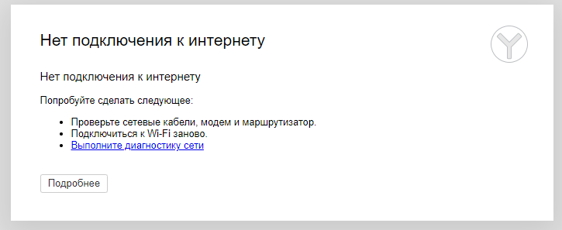
№ п.п. / Название | Предусловие | Шаги | Тестовые данные | Ожидаемый результат | Рис 1
7. Клик по изображению карточки при отсутвии интернета | 1) Загружена страница https://test-stand.gb.ru/seminar_stands/foodbuzz/index.html 2) Отсутствует подключение к сети интернет | 1. Проскроллить страницу до блока "Наш блог" |  | Появление модального окна "Нет подключения к интернету" (Рис 1)
Результат |  | 2. Навести курсор на изображение карточки.
passed |  | 3. Кликнуть по изображению левой кнопкой мыши

Комментарий

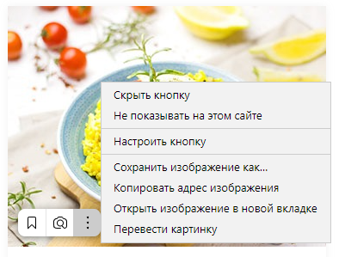
№ п.п. / Название | Предусловие | Шаги | Тестовые данные | Ожидаемый результат | Рис. 2
8. Наличие трёх кнопок навигации в нижнем левом углу при наведении курсора на изображение. | открыта страница https://test-stand.gb.ru/seminar_stands/foodbuzz/index.html | 1. Проскроллить страницу до блока "Наш блог" |  | Отображение кнопок навигации: "Добавить в избранное", "Поиск по картинке" и всплывающее меню (смотри Рис. 2)
Результат |  | 2. Навести курсор на изображение карточки.
passed

Комментарий
Уточнить необходимость функционала у прожекта , т.к. в ТЗ ины нет.

№ п.п. / Название | Предусловие | Шаги | Тестовые данные | Ожидаемый результат
9. Карточка содержит заголовок. | открыта страница https://test-stand.gb.ru/seminar_stands/foodbuzz/index.html | 1. Проскроллить страницу до блока "Наш блог" |  | Отображение заголовка новости в карточке.
Результат
passed

Комментарий


№ п.п. / Название | Предусловие | Шаги | Тестовые данные | Ожидаемый результат | Рис.3
10. Заголовок изменяе цвет на #dc3545. (красный) | открыта страница https://test-stand.gb.ru/seminar_stands/foodbuzz/index.html | 1. Проскроллить страницу до блока "Наш блог" |  | Заголовок изменяе цвет на #dc3545. (красный) Размер шрифта: 16px (Рис.3)
Результат |  | 2. Навести курсор на заголовок новости в карточке.
passed

Комментарий

№ п.п. / Название | Предусловие | Шаги | Тестовые данные | Ожидаемый результат
11. В карточке тображается дата публикации новости. | открыта страница https://test-stand.gb.ru/seminar_stands/foodbuzz/index.html | 1. Проскроллить страницу до блока "Наш блог" |  | Отображение иконки "календарь" и даты публикации справа .
Результат
failed

Комментарий
Некорректное отображение даты. Формат в ТЗ не прописан

№ п.п. / Название | Предусловие | Шаги | Тестовые данные | Ожидаемый результат
12. Дата публикации изменяет цвет на #dc3545 (красный) при наведении на неё курсора | открыта страница https://test-stand.gb.ru/seminar_stands/foodbuzz/index.html | 1. Проскроллить страницу до блока "Наш блог" |  | Дата публикации изменяе цвет на #dc3545
Результат |  | 2. Навести курсор на дату публикации в карточке
passed

Комментарий

№ п.п. / Название | Предусловие | Шаги | Тестовые данные | Ожидаемый результат
13. Клик на дату публикации | открыта страница https://test-stand.gb.ru/seminar_stands/foodbuzz/index.html | 1. Проскроллить страницу до блока "Наш блог" |  | Если кликнуть на дату публикации, то можно попасть в календарь и посмотреть все посты, которые были опубликованы в этот день.
Результат |  | 2. Навести курсор на дату публикации в карточке
failed |  | 3. Кликнуть на дату публикации.

Комментарий
выкидывает в начало страницы.Перехода в новостной календарь нет.

№ п.п. / Название | Предусловие | Шаги | Тестовые данные | Ожидаемый результат
14. В поле карточки указан автор (фамилия и имя) новости. | открыта страница https://test-stand.gb.ru/seminar_stands/foodbuzz/index.html | 1. Проскроллить страницу до блока "Наш блог" |  | В поле карточки указан автор (фамилия и имя) новости. Находится справа от даты
Результат
passed

Комментарий

№ п.п. / Название | Предусловие | Шаги | Тестовые данные | Ожидаемый результат
15. Имя и фаимлия изменяют цвет на #dc3545 (красный) при наведении на неё курсора | открыта страница https://test-stand.gb.ru/seminar_stands/foodbuzz/index.html | 1. Проскроллить страницу до блока "Наш блог" |  | Фамилия и имя автора новости изменяе цвет на #dc3545
Результат |  | 2. Навести курсор на фамилию и имя автора новости в карточке
passed

Комментарий

№ п.п. / Название | Предусловие | Шаги | Тестовые данные | Ожидаемый результат
16. Клик на фамилию и имя автора новости ведёт к переходу в профиль автора | открыта страница https://test-stand.gb.ru/seminar_stands/foodbuzz/index.html | 1. Проскроллить страницу до блока "Наш блог" |  | Если мы выберем автора поста, то при клике на фамилию и имя мы перейдем на аккаунт автора поста.
Результат |  | 2. Навести курсор на фамилию и имя автора новости в карточке
failed |  | 3. Клик на текст фамилии и имени автора статьи

Комментарий
Возвращает в начало страницы

№ п.п. / Название | Предусловие | Шаги | Тестовые данные | Ожидаемый результат
17. Отображение превью новости | открыта страница https://test-stand.gb.ru/seminar_stands/foodbuzz/index.html | 1. Проскроллить страницу до блока "Наш блог" |  | Отображение превью. Максимальная длина заголовка две строки, если текст длиннее двух строк, то отображается текст, который не поместился под “...”.
Результат
passed

Комментарий

№ п.п. / Название | Предусловие | Шаги | Тестовые данные | Ожидаемый результат
18.Отображение кнопки “еще…” | открыта страница https://test-stand.gb.ru/seminar_stands/foodbuzz/index.html | 1. Проскроллить страницу до блока "Наш блог". |  | Отображение кнопки “еще…”. Нижний левый угол карточки.
Результат
passed

Комментарий

№ п.п. / Название | Предусловие | Шаги | Тестовые данные | Ожидаемый результат
19.Кнопка “еще…” при наведении курсора изменяет цвет на #dc3545 (красный) |  | 1. Проскроллить страницу до блока "Наш блог". |  | Кнопка "ещё "изменяе цвет на #dc3545
Результат |  | 2. Навести курсор на кнопку "ещё.."
passed

Комментарий

№ п.п. / Название | Предусловие | Шаги | Тестовые данные | Ожидаемый результат
20.Клик на кнопку “еще…” ведет на саму новость | открыта страница https://test-stand.gb.ru/seminar_stands/foodbuzz/index.html | 1. Проскроллить страницу до блока "Наш блог". |  | Переход на страницу с развёрнутым описанием новости.
Результат |  | 2. Навести курсор на кнопку "ещё.."
passed |  | 3. Клик на кнопку "ещё"

Комментарий

№ п.п. / Название | Предусловие | Шаги | Тестовые данные | Ожидаемый результат
21. Отображается иконка комментариев | открыта страница https://test-stand.gb.ru/seminar_stands/foodbuzz/index.html | 1. Проскроллить страницу до блока "Наш блог". |  | Отображается иконка комментариев, нижний правый угол карточки.
Результат
passed

Комментарий

№ п.п. / Название | Предусловие | Шаги | Тестовые данные | Ожидаемый результат | Рис.4
22. Отображается каунтер комментариев | открыта страница https://test-stand.gb.ru/seminar_stands/foodbuzz/index.html | 1. Проскроллить страницу до блока "Наш блог". |  | Отображается каунтер на иконке "комментарии" . (минимальное значение 1, максимальное 99+) Каунтер сообщений: если нет комментариев - каунтер не отображается, если у нас от 1 до 99 комментариев, то каунтер отображается, если от 1 до 9 комментариев, то значение в каунтере 01, 02 и тд. | 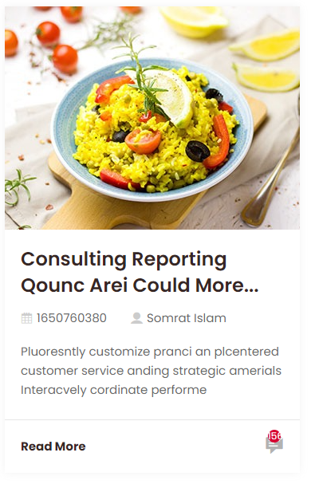
Результат
failed

Комментарий
Некорректное отображение каунтера в третей карточке. Больше 99+

№ п.п. / Название | Предусловие | Шаги | Тестовые данные | Ожидаемый результат
23. Клик на иконку комментариев, переход на страницу комментариев | открыта страница https://test-stand.gb.ru/seminar_stands/foodbuzz/index.html | 1. Проскроллить страницу до блока "Наш блог". |  | переход на страницу комментариев
Результат |  | 2. Навести курсор на иконку "Комментарии"
failed |  | 3. Клик на иконку "Комментарии"

Комментарий
Возвращает в начало страницы

№ п.п. / Название | Предусловие | Шаги | Тестовые данные | Ожидаемый результат
24. Локализация (перевод) | открыта страница https://test-stand.gb.ru/seminar_stands/foodbuzz/index.html | 1. Проскроллить страницу до блока "Наш блог". |  | Карточки локализованы под Русский язык
Результат
failed

Комментарий
Отсутствует перевод

